命名规则
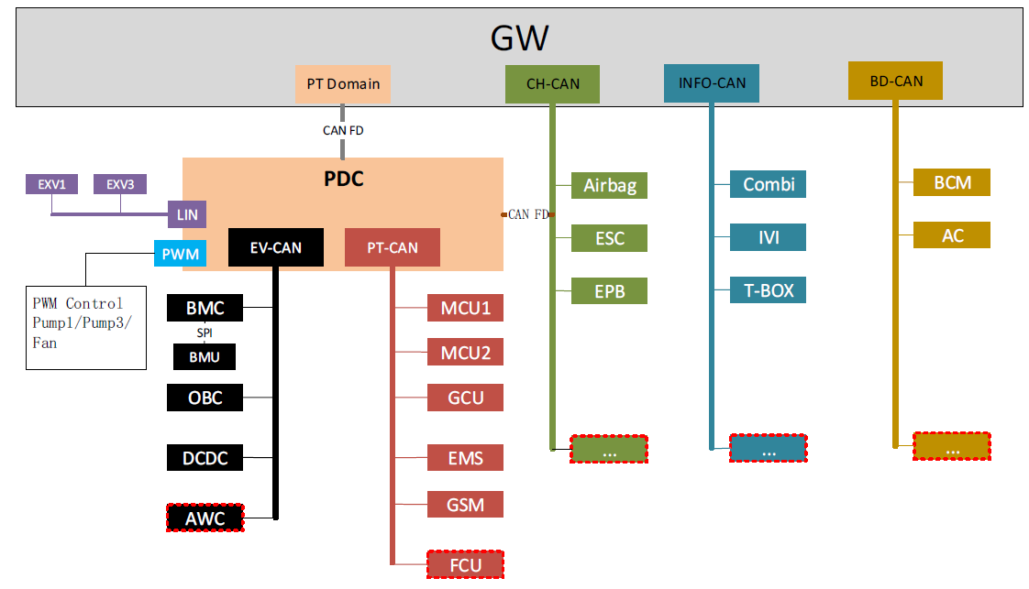
项目 | 命名规则 | 关联 sheet 页 | 备注
整车功能 ID | P_func_xxxx，xxxx从0001开始，其他域以各自域缩写首字母开始。 | "相关项功能清单" "失效模式" "HAZOP 分析" | P:powertrain 动力 CB:chassis Brake 底盘制动 CS:chassis Steering 底盘转向 A:ADAS 智驾 B:body 车身 Info:Infotainment 娱乐
整车危害 ID | P_hzrd_yyxxx，yy代表相关项功能ID，xxx从001开始。其他域以各自域缩写首字母开始。 | "HAZOP 分析" "HARA分析"
安全目标 ID | P_SG_yyxxx，yy代表相关项功能ID，xxx从001开始，其他域以各自域缩写首字母开始。 | "HARA分析" "整车安全目标"
整车安全目标 ID | P_SG_VH_xxxx，xxxx从0001开始，其他域以各自域缩写首字母开始。 | "整车安全目标"

S&E&C 评定参考（ ISO26262）
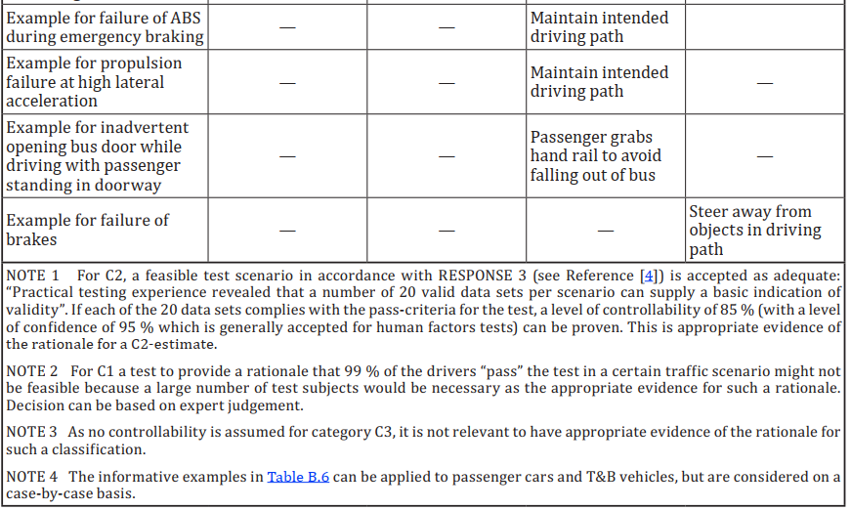
Hazard Analysis and Risk Assessment - Examples -

Examples of categorisation according to ISO/WD 26262-3, BL9, Annex B

1. Examples of severity
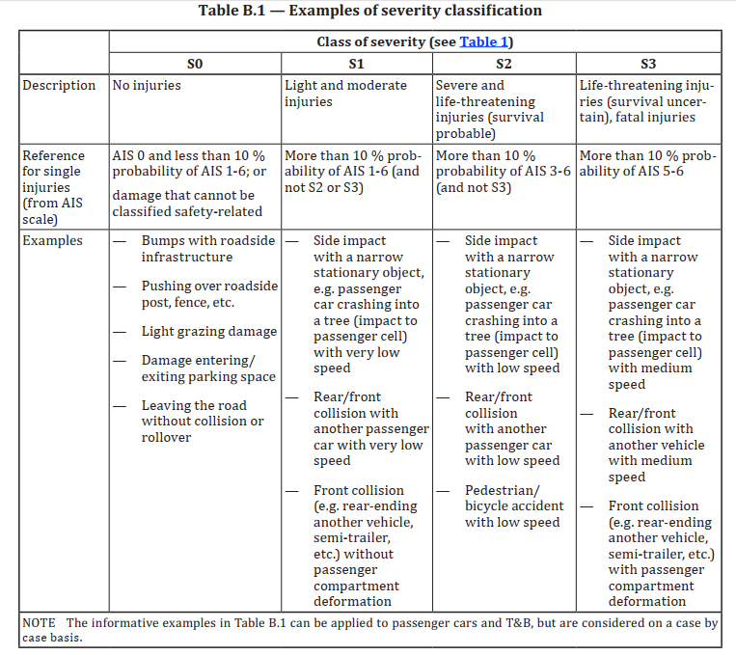

Remark:
Because of the complexity of accidents and the many possible variations of accident situations, the examples provided above represent only a rough estimate of the effects of accidents. They represent expected values based on previous accident analyses. Therefore, no generally valid conclusions can be derived from these individual descriptions. In the table above, AIS represents a categorisation of injury classes. Instead of AIS other categorisations such as MAIS, ISS and NISS may be used. The use of a specific injury scale depends on the state of medical research at the time the analysis is performed. Therefore, the appropriateness of the different injury scales as AIS (Abbreviated Injury Scale), ISS (Injury Severity Score) and NISS (New Injury Severity Score), can vary over the time
Description of AIS stages:

AIS 0 | no injuries
AIS 1 | light injuries such as skin-deep wounds, muscle pains, whiplash etc
AIS 2 | moderate injuries such as deep flesh wounds, concussion with up to 15 minutes of unconsciousness, uncomplicated long bone fractures, uncomplicated rib fractures etc
AIS 3 | severe but not life-threatening injuries such as skull fractures without brain injury, spinal dislocations below the fourth cervical vertebra without damage to the spinal cord, more than one fractured rib without paradoxical breathing etc
AIS 4 | severe injuries (life-threatening, survival probable) such as concussion with or without skull fractures with up to 12 hours of unconsciousness, paradoxical breathing
AIS 5 | critical injuries (life-threatening, survival uncertain) such as spinal fractures below the fourth cervical vertebra with damage to the spinal cord, intestinal tears, cardiac tears, more than 12 hours of unconsciousness including intracranial bleeding
AIS 6 | extremely critical or fatal injuries such as fractures of the cervical vertebrae above the third cervical vertebra with damage to the spinal cord, extremely critical open wounds of body cavities (thoracic and abdominal cavities) etc

2. Examples for probability of exposure in initial situations regarding duration

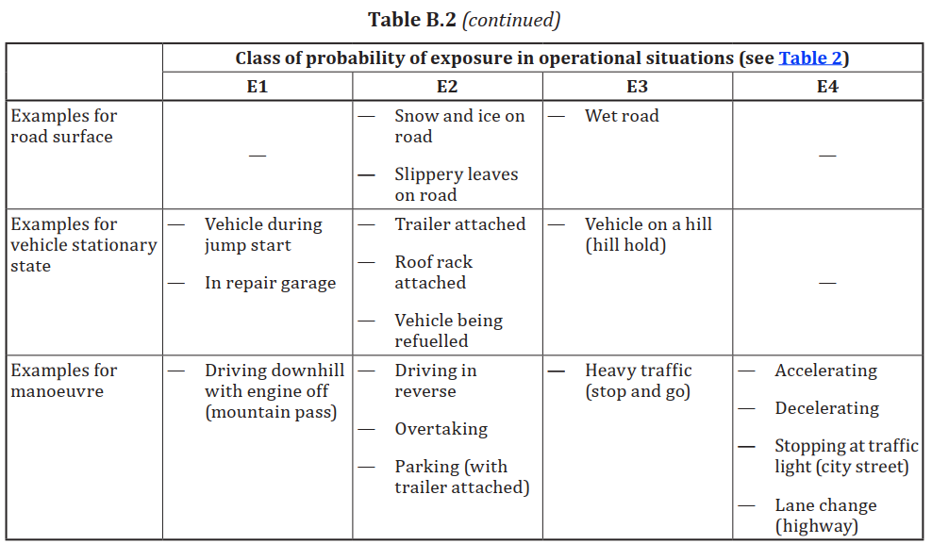

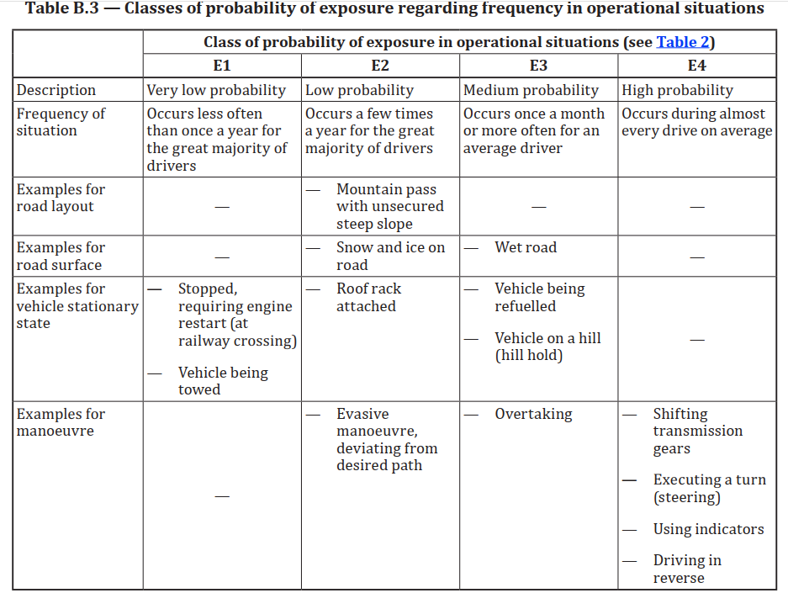

3. Examples of chances to avert danger

S&E&C 评定参考（ J2980）
Hazard Analysis and Risk Assessment - Examples -

Examples of categorisation according to SAE J2980

1. Examples of severity

Severity Reference

Speed | Reference speed | S
0~80kph | Relative speed | Refer to Collision Table
80~100kph | Both | Max{Table1, S2}
>100kph | Absolute speed | S3

Collision with vehicle or guardrail
Class | S0 | S1 | S2 | S3
Front Collision | ΔV<10 | 10<ΔV<30 | 30<ΔV<60 | 60<ΔV
Rear Collision | ΔV<10 | 10<ΔV<30 | 30<ΔV<60 | 60<ΔV
Side Collision | ΔV<3 | 3<ΔV<15 | 15<ΔV<30 | 30<ΔV

Collision with pedestrian or two/three-wheeler
Class | S0 | S1 | S2 | S3
Collision | ΔV<3kph | 3<ΔV<10 | 10<ΔV<25 | 25<ΔV

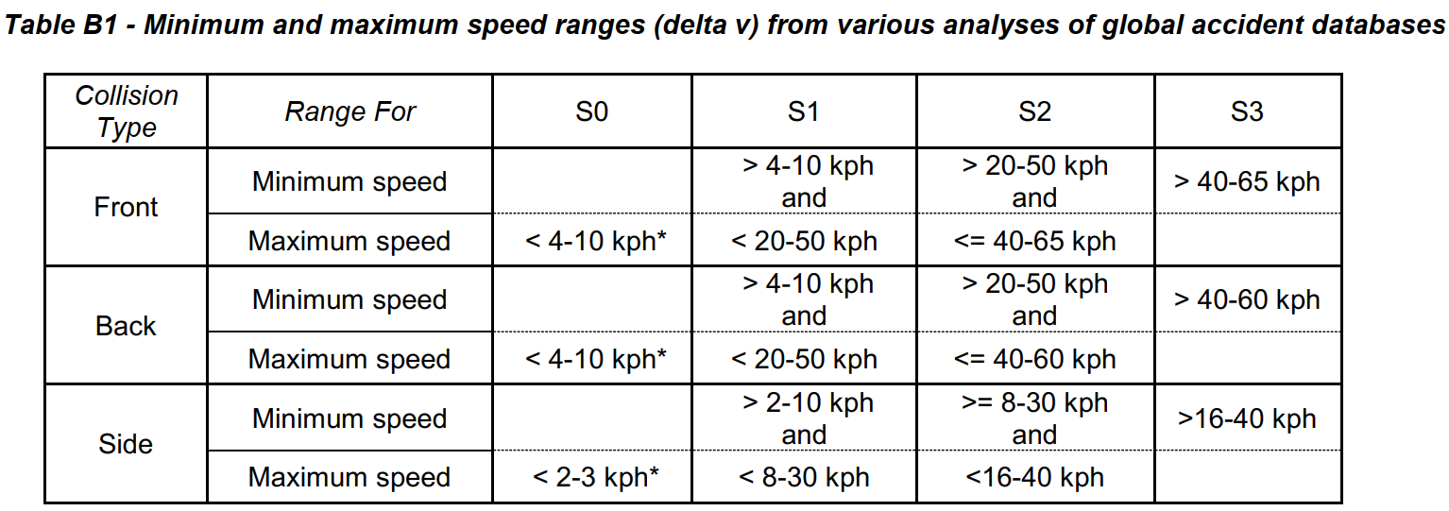

2. Examples for probability of exposure in initial situations regarding duration

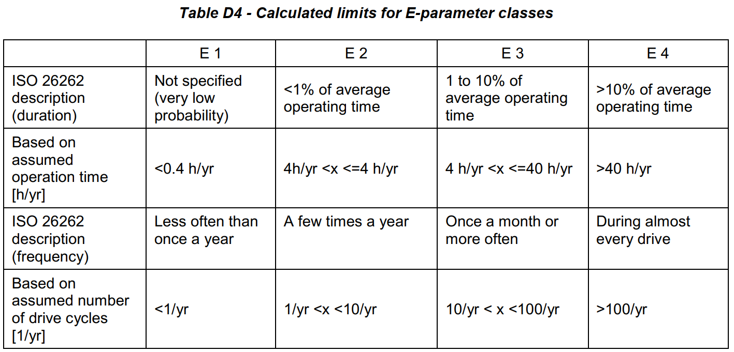

3. Examples of chances to avert danger

No specific reference for controllability

ASIL 判定
